分行報價單
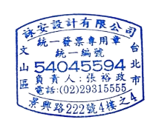
 |  |  | 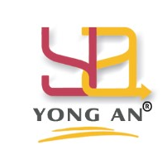 詠安設計有限公司 | 詠安設計有限公司統編：54045594
 |  |  |  | 電話：02-29315555 傳真：02-29302255
 |  |  | 辦公家具報價單 | 承辦業務：李宜靜0925218238
 |  |  |  | 承辦業務：{{userName}}{{userMobile}}

單位名稱： | {{customerName}} |  |  | 報價單日期：{{createTime}}
單位地址： | {{customerAddress}} |  |  | 交貨日期：
分行承辦： | {{underTakerName}} |  |  | 分行電話：{{underTakerTel}}

項目 | 編號 | 品名 | 規格 | 數量 | 單位 | 單價 | 價款
因應國泰金控永續價值宣言-木作家具採用環保E0等級塑合板及F1級木心板，下列桌板及木作均須檢附相關綠建材證明，所有家具需可以拆解搬移重複使用!!
{{index}} | {{productNo}} | {{productItemName}} | {{productSpecification}} | {{productQuantity}} | {{productUnit}} | {{productCustomUnitPrice}} | {{productCustomAmount}}
 |  |  |  |  |  | 合計 | {{customAmount}}
 |  |  |  |  |  | 5%稅 | {{customTax}}
 |  |  |  |  |  | 總計 | {{customerTotalAmount}}

